상품제안서
친환경 대나무 칫솔 | 상품코드: S37760

 |  |  |  |  |  |  | 02-713-8555 | www.synergygift.co.kr
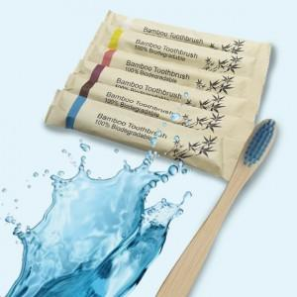

【상세/제작정보】 | <p><span style="font-size: 12pt;">스티커 인쇄 특성상 LOSE 1~5%발생됩니다.</span></p><p>&nbsp;</p>

【인쇄/포장옵션】 | 스티커 / 종이케이스

【공급단가】 | 수량 | 500~ | 1,000~ | 3,000~ | 5,000~ | 10,000~
*VAT별도 | 단가 | 450원 | 440원 | 430원 | 400원 | 400원

【상품 URL】 | https://www.synergygift.co.kr:443/src/goods_detail.php?gdno=37760

